상품제안서
12본입 나무 색연필 원통 세트 | 상품코드: F00195

 |  |  |  |  |  |  | 02-412-0044 | www.easy1.co.kr
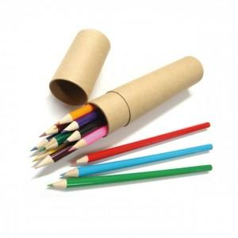

【상세/제작정보】 | <span style="font-size: 12pt;"><b>.* 배송비- 한박스 200개 / 5500원별도</b></span>

【인쇄/포장옵션】 | 실크 / 포장불가능

【공급단가】 | 수량 | 500~ | 1,000~ | 2,000~ | 3,000~ | 5,000~
*VAT별도 | 단가 | 1,760원 | 1,690원 | 1,630원 | 1,560원 | 1,520원

【상품 URL】 | http://www.easy1.co.kr/src/goods_detail.php?gdno=195

